Лист2
буквы
С | alpha | 0.02
С | k | 8
С | df | 7
С
С | ni | 15 | 13 | 22 | 9 | 13 | 14 | 6 | 17 | 109
С | pi | 0.125 | 0.125 | 0.125 | 0.125 | 0.125 | 0.125 | 0.125 | 0.125
С | npi | 13.625 | 13.625 | 13.625 | 13.625 | 13.625 | 13.625 | 13.625 | 13.625
С | (ni-npi)^2/npi | 0.13876146789 | 0.028669724771 | 5.1479357798 | 1.5699541284 | 0.028669724771 | 0.010321100917 | 4.2672018349 | 0.83600917431 | 12.027522936
С
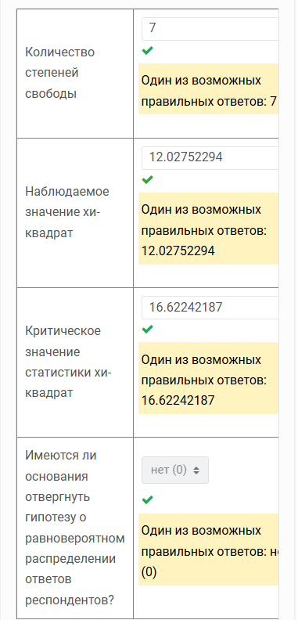
С
С | хи2 набл | 12.027522936 | =L9
С | хи2 крит | 16.622421871 | =ХИ2.ОБР(1-D2;D4)
С
С | Pv | 0.099657386943 | =ХИ2.ТЕСТ(D6:K6;D8:K8)
С
С
С
V
V
V
V
V
V
U
U
U
U
U
U
U
U
U
U
U
U
U
U
R
R
R
R
R
R
R
R
R
R
R
R
R
P
P
P
P
P
P
P
P
P
N
N
N
N
N
N
N
N
N
N
N
N
N
N
N
N
N
N
N
N
N
N
M
M
M
M
M
M
M
M
M
M
M
M
M
E
E
E
E
E
E
E
E
E
E
E
E
E
E
E

Лист3
Количество по полю буквы
буквы | Количество по полю буквы
E | 15
M | 13
N | 22
P | 9
R | 13
U | 14
V | 6
С | 17

